รวม
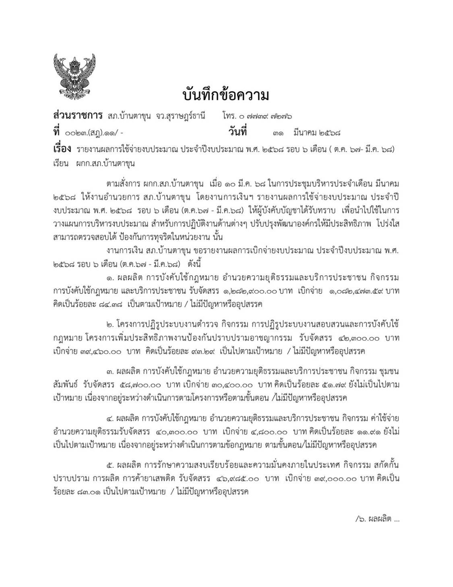

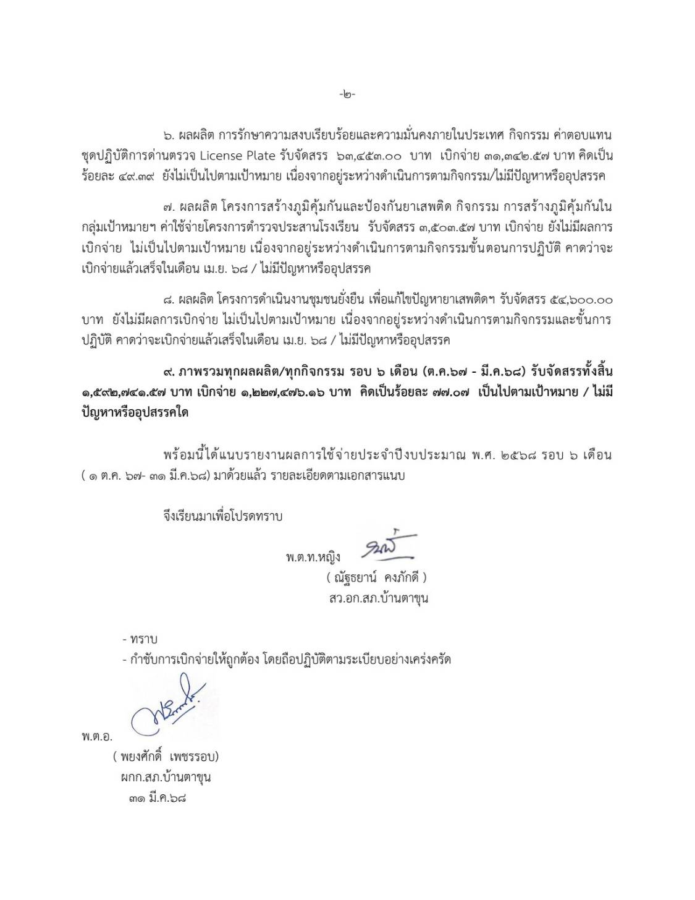

รายงานผลการใช้จ่ายงบประมาณ ประจำปีงบประมาณ พ.ศ. 2568
สถานีตำรวจภูธรบ้านตาขุน
ไตรมาส 1-2 (ต.ค. 67- มี.ค.68)
ข้อมูล ณ วันที่ 31 มีนาคม 2568
ที่ | รายการ | ผลการดำเนินงาน |  | งบประมาณที่ได้รับ | ผลการเบิกจ่าย |  | คงเหลือ | ปัญหา/อุปสรรค แนวทางการแก้ไข
 |  |  |  |  | จำนวนเงิน(บาท) | คิดเป็นร้อยละ
1. ผลผลิต การบังคับใช้กฎหมาย อำนวยความยุติธรรมและบริการประชาชน กิจกรรม การบังคับใช้กฎหมาย และบริการประชาชน
1 | ค่า OT | การดำเนินการบังคับใช้กฏหมาย การอำนวยความยุติธรรม และบริการประชาชนมีประสิทธิภาพ |  | 427,200.00 | 233,433.39 | 54.64 | 193,766.61 | ผลการเบิกจ่าย 84.38% เป็นตามเป้าหมาย อาจจะยังไม่ครบ 100 %เนื่องจากอยู่ระหว่างดำเนินการตามกิจกรรม /ไม่มีปัญหาหรืออุปสรรค
2 | ค่าเบี้ยเลี้ยง ที่พัก พาหนะ |  |  | 51,600.00 | 51,600.00 | 100.00 | -
3 | ค่าซ่อมแซมยานพาหนะ |  |  | 10,500.00 | 10,500.00 | 100.00 | -
4 | ค่าจ้างเหมาบริการ |  |  | 23,300.00 | 22,709.03 | 97.46 | 590.97
5 | วัสดุสำนักงาน |  |  | 4,100.00 | 4,001.17 | 97.59 | 98.83
6 | น้ำมัน |  |  | 722,800.00 | 716,830.00 | 99.17 | 5,970.00
7 | วัสดุจราจร |  |  | 2,900.00 | 2,900.00 | 100.00 | -
8 | อาหารผู้ต้องหา |  |  | 10,500.00 | 10,500.00 | 100.00 | -
9 | ค่าสาธารณูปโภค |  |  | 30,000.00 | 30,000.00 | 100.00 | -
 | รวม |  |  | 1,282,900.00 | 1,082,473.59 | 84.38 | 200,426.41
2.โครงการปฏิรูประบบงานตำรวจ
กิจกรรม การปฏิรูประบบงานสอบสวนและการบังคับใช้กฎหมาย โครงการเพิ่มประสิทธิภาพงานป้องกันปราบปรามอาชญากรรม
1 | โครงการปฏิรูปฯ | การปฏิรูประบบงานตำรวจมีประสิทธิภาพ |  | 42,300.00 | 39,460.00 | 93.29 | 2,840.00 | ผลการเบิกจ่าย 93.29% เป็นไปตามเป้าหมาย /ไม่มีปัญหาหรืออุปสรรค
 | รวม |  |  | 42,300.00 | 39,460.00 | 93.29 | 2,840.00

3. ผลผลิต การบังคับใช้กฎหมาย อำนวยความยุติธรรมและบริการประชาชน กิจกรรม ชุมชนสัมพันธ์
1 | ค่าเบี้ยประชุม กต.ตร | ประชาชนได้มีส่วนร่วมในการป้องกันและปราบปรามอาชญากรรม |  | 15,000.00 | 5,000.00 | 33.33 | 10,000.00 | ผลการเบิกจ่าย 51.79% เนื่องจากอยู่ระหว่างดำเนินการตามกิจกรรม เป็นไปตามขั้นตอน/ไม่มีปัญหาหรืออุปสรรค
2 | ทำการนอกเวลา |  |  | 27,200.00 | 18,400.00 | 67.65 | 8,800.00
3 | อส.ตร. |  |  | 8,000.00 | - | - | 8,000.00
4 | น้ำมัน |  |  | 8,500.00 | 7,000.00 | 82.35 | 1,500.00
 | รวม |  |  | 58,700.00 | 30,400.00 | 51.79 | 28,300.00
4. ผลผลิต การบังคับใช้กฎหมาย อำนวยความยุติธรรมและบริการประชาชน กิจกรรม ค่าใช้จ่ายอำนวยความยุติธรรม
1 | ค่าตอบแทนพยาน | กระบวนการทางยุติธรรมของตำรวจมีประสิทธิภาพ เป็นรูปธรรม |  | 15,900.00 | - | - | 15,900.00 | ผลการเบิกจ่าย 11.91% ยังไม่เป็นไปตามเป้าหมาย เนื่องจากอยู่ระหว่างดำเนินการตามข้อกฎหมาย ตามขั้นตอน/ไม่มีปัญหาหรืออุปสรรค
2 | ค่าใช้จ่ายคุ้มครองพยาน |  |  | 100.00 | - | - | 100.00
3 | ค่าตอบแทนนักจิตวิทยาฯ |  |  | 3,300.00 | - | - | 3,300.00
4 | ค่าตอบแทนชันสูตรพลิกศพ |  |  | 20,100.00 | 4,800.00 | 23.88 | 15,300.00
5 | คชจ.ในการส่งหมายเรียกพยาน |  |  | 900.00 | - | - | 900.00
 | รวม |  |  | 40,300.00 | 4,800.00 | 11.91 | 35,500.00

5. ผลผลิต การรักษาความสงบเรียบร้อยและความมั่นคงภายในประเทศ กิจกรรม สกัดกั้น ปราบปราม การผลิต การค้ายาเสพติด
1 | สกัดกั้น | มาตรการการปราบปราบผู้ค้า ผู้เสพ ผู้ผลิต มีประสิทธิภาพ ทำให้การแพร่ระบาดของยาเสพติดลดลง |  | 7,985.00 | - | - | 7,985.00 | ผลการเบิกจ่าย 83.01% เป็นไปตามเป้าหมาย /ไม่มีปัญหาหรืออุปสรรค
2 | เครือข่ายผู้มีอิทธิพล |  |  | 39,000.00 | 39,000.00 | 100.00 | -
 | รวม |  |  | 46,985.00 | 39,000.00 | 83.01 | 7,985.00
6.ผลผลิต การรักษาความสงบเรียบร้อยและความมั่นคงภายในประเทศ กิจกรรม ค่าตอบแทนชุดปฏิบัติการด่านตรวจ License Plate
1 | ค่าตอบแทนชุดปฏิบัติ | มาตรการการป้องกันอาชญากรรม มีประสิทธิภาพ |  | 48,453.00 | 29,600.00 | 61.09 | 18,853.00 | ผลการเบิกจ่าย 49.39% ยังไม่เป็นไปตามเป้าหมาย เนื่องจากอยู่ระหว่างดำเนินการตามกิจกรรม/ไม่มีปัญหาหรืออุปสรรค
2 | ค่าสาธารณูปโภค |  |  | 15,000.00 | 1,742.57 | 11.62 | 13,257.43
 | รวม |  |  | 63,453.00 | 31,342.57 | 49.39 | 32,110.43

7.ผลผลิต โครงการสร้างภูมิคุ้มกันและป้องกันยาเสพติด กิจกรรม การสร้างภูมิคุ้มกันในกลุ่มเป้าหมายฯ ค่าใช้จ่ายโครงการตำรวจประสานโรงเรียน
1 | ค่าใช้จ่ายจัดการประชุม | มาตรการป้องกันยาเสพติดมีประสิทธิภาพ ส่งผลให้สถานศึกษาปลอดยาเสพติด |  | 2,503.57 | - | - | 2,503.57 | ยังไม่มีผลการเบิกจ่าย ไม่เป็นไปตามเป้าหมาย เนื่องจากอยู่ระหว่างดำเนินการตามกิจกรรมขั้นการปฏิบัติ คาดว่าจะเบิกจ่ายแล้วเสร็จในเดือน เม.ย. 68/ไม่มีปัญหาหรืออุปสรรค
2 | น้ำมัน |  |  | 1,000.00 | - | - | 1,000.00
 | รวม |  |  | 3,503.57 | - | - | 3,503.57
8.ผลผลิต โครงการดำเนินงานชุมชนยั่งยืน เพื่อแก้ไขปัญหายาเสพติดฯ
1 | วัสดุ | บูรณาการปฏิบัติงานร่วมกันจากทุกภาคส่วน เพื่อแก้ไขปัญหายาเสพติดในชุมชน |  | 5,250.00 | - | - | 5,250.00 | ยังไม่มีผลการเบิกจ่าย ไม่เป็นไปตามเป้าหมาย เนื่องจากอยู่ระหว่างดำเนินการตามกิจกรรมและขั้นการปฏิบัติ คาดว่าจะเบิกจ่ายแล้วเสร็จในเดือน เม.ย. 68/ไม่มีปัญหาหรืออุปสรรค
2 | ค่าตอบแทน |  |  | 15,750.00 | - | - | 15,750.00
3 | น้ำมัน |  |  | 14,000.00 | - | - | 14,000.00
4 | ประชุมผู้บำบัด |  |  | 17,500.00 | - | - | 17,500.00
5 | การประชุมเชิงปฏิบัติการ |  |  | 2,100.00 | - | - | 2,100.00
 | รวม |  |  | 54,600.00 | - | - | 54,600.00
 | รวมทุกผลผลิต/กิจกรรม |  |  | 1,592,741.57 | 1,227,476.16 | 77.07 | 365,265.41 | ผลการเบิกจ่าย 77.07% เป็นไปตามเป้าหมาย /ไม่มีปัญหาหรืออุปสรรคใด
 |  |  |  |  |  |  | - ทราบ

 |  | พ.ต.ท.หญิง | ผู้จัดทำข้อมูล/รายงานผลการใช้จ่ายฯ |  |  | พ.ต.อ.
 |  | ( ณัฐธยาน์ คงภักดี ) |  |  |  |  | ( พยงศักดิ์ เพชรรอบ )
 |  | สว.อก.สภ.บ้านตาขุน |  |  |  |  | ผกก.สภ.บ้านตาขุน

